网络基本设计
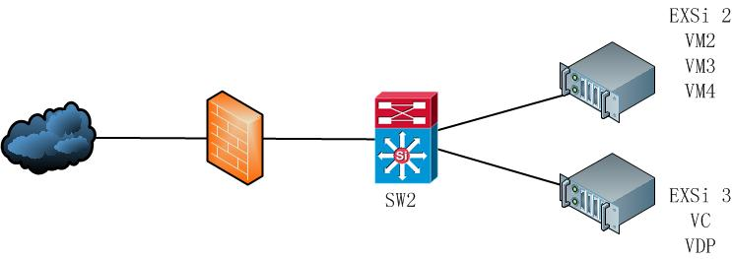
Project |  |  |  | Description | Title | Topic | version
费森尤斯云HIS |  |  |  |  | 技术实施文档 | 网络基本设计 | 1.1

 | 1 Network基本设计

 | 1.1网络总体概要
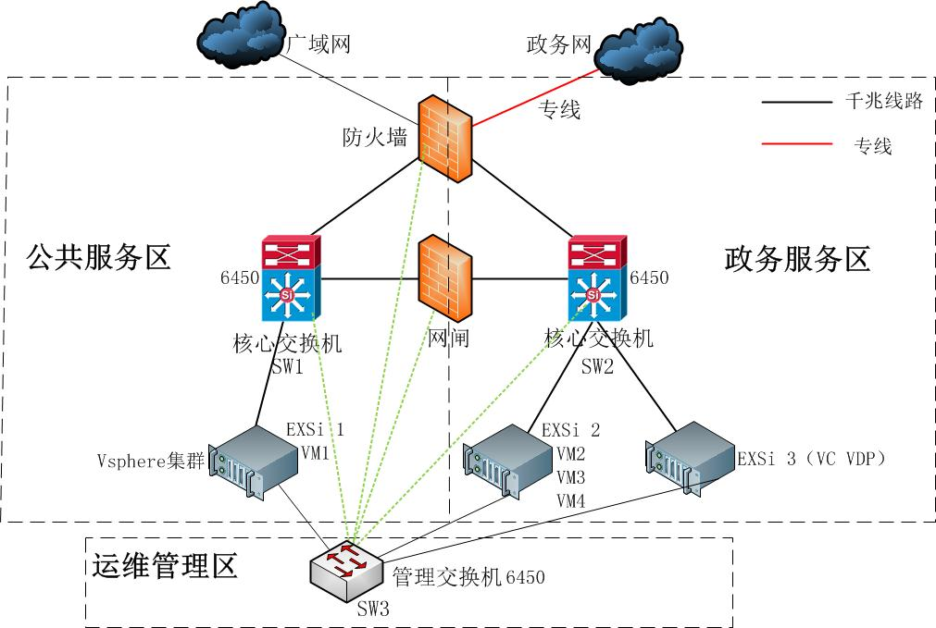

 | 1.2 网络构成要素
 |  | 本次设计分三个区域。
 |  |  | 运维管理区
 |  |  | 地区分支机构联通服务区
 |  |  | 云HIS服务区

 |  | 1.2.1 地区分支机构联通服务区构成方针
 |  |  | 地区分支机构联通服务区主要有云HIS的WEB 反向代理应用服务器（Reverse+软NLB服务）和各地医保前置机转发代理服务构成
 |  |  | 通过防火墙来防护外部用户访问
 |  |  | 通过防火墙来隔离对各地医保前置机的相互交叉的访问
 |  |  | 通过防火墙来隔离对云HIS服务区的访问

 |  | 1.2.2 云HIS服务区构成方针
 |  |  | 云HIS服务区主要有WEB应用服务器内，数据库服务器、PaaS云服务器及其他环境支撑服务器（可选）构成。
 |  |  | 透过防火墙来防护对云HIS服务区服务的访问。
 |  |  | 通过防火墙来隔离对地区分支机构联通服务区的访问。

